Đăng nhập Đăng xuất-VangLVD
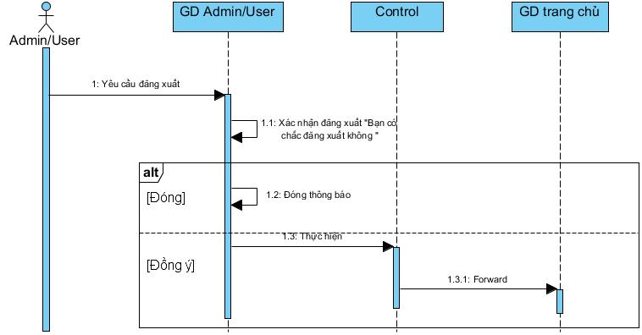
SequenceDiagram v1.0

Đăng Nhập / Đăng Xuất
1 | Đăng Nhập

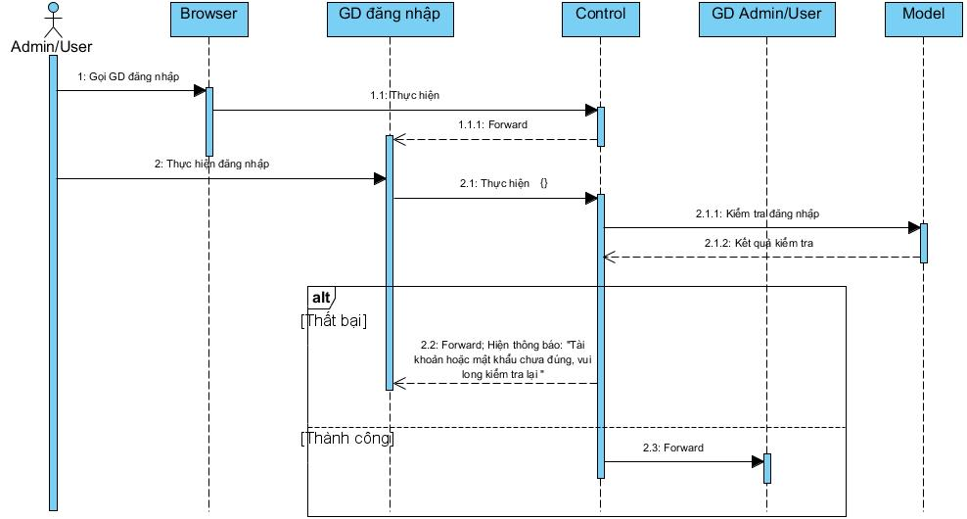

2 | Đăng xuất

Đăng ký-VangLVD
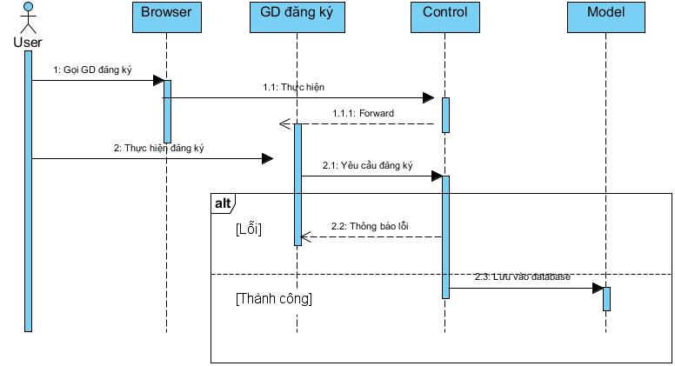
SequenceDiagram v1.0

Đăng ký

